작성안내
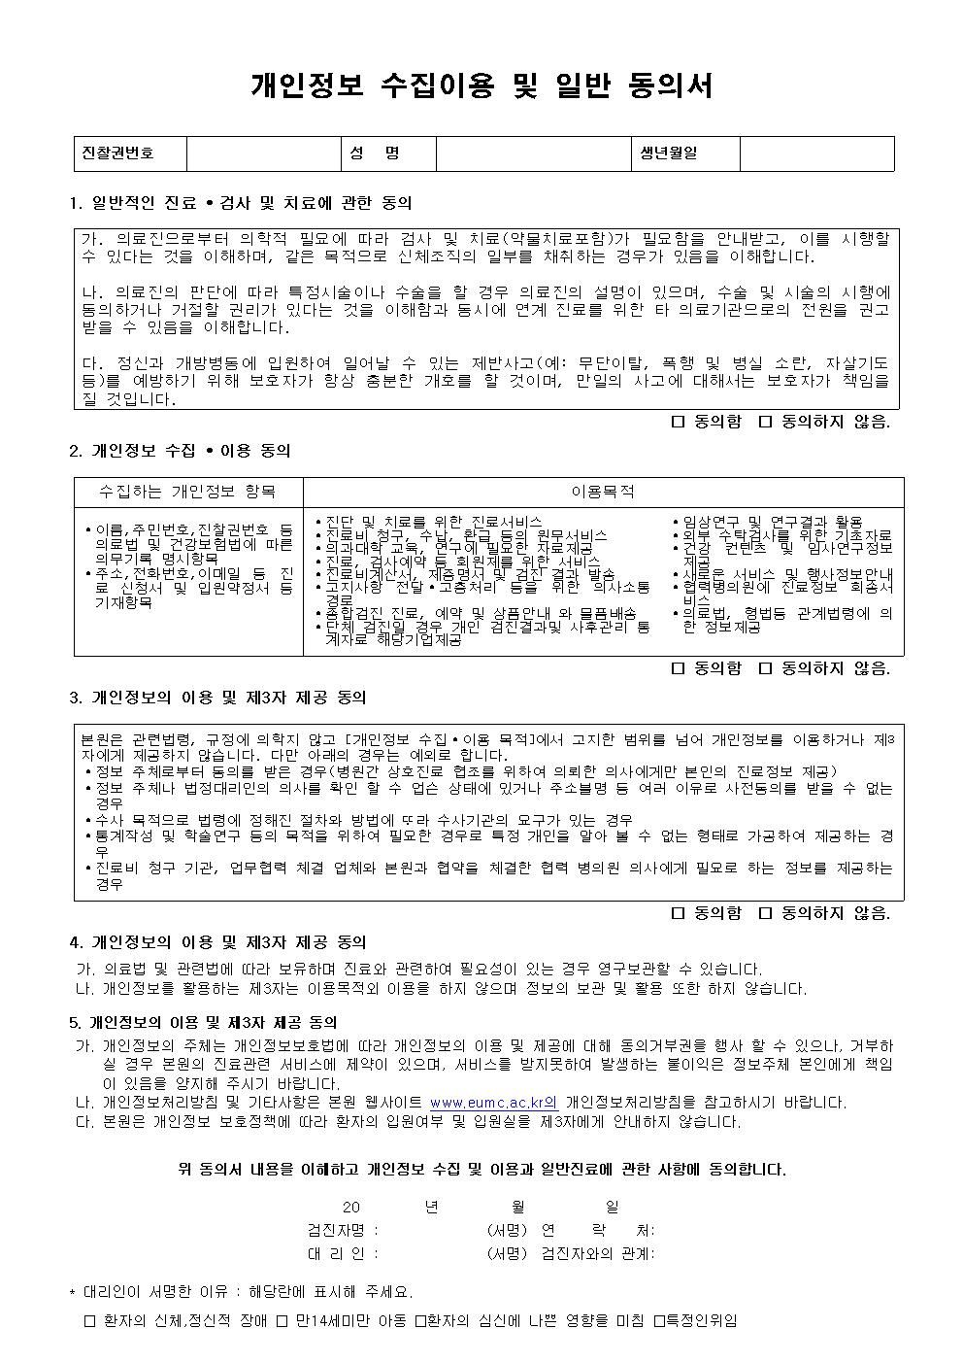
예시)
2019년도 대한산업장 검진대상자 명단
 |  |  |  |  |  |  |  |  | * 상시근로자50인이상 사업장만 야간작업 특검을 실시(2015년)
No | 사원명 | 주민등록번호 | 부서명 | 작업공정명 | 입사일자 | 사무직/비사무직 | 검진종류 | 유해인자명 | 야간작업특검대상 | 사업장명 | 휴대전화 | 사원번호 | 보험증번호
1 | 홍길동 | 570202-1266685 | 생산1과 | 조립 | 1986-01-09 | 비사무직 | 특수검진만 | 소음,용접흄 | 대상 | 대한산업㈜ | 010-4455-1234 | 101810 | 75193211111
2 | 임꺽정 | 581118-1552211 | 생산2과 | 용접 | 1983-04-16 | 비사무직 | 일반+특수 | 일반,소음,용접흄,크롬,망간,자외선 | 대상 | 대한산업㈜ | 010-7405-1235 | 101889 | 75193212222
3 | 심봉사 | 851110-1352317 | 생산기술팀 | 발포 | 2011-08-01 | 비사무직 | 일반+배치전 | 일반,메틸렌 비스페닐 이소시아네이트 | 비대상 | 대한산업㈜ | 010-4415-1236 | 101840 | 75193213333
4 | 일지매 | 540121-1253120 | 총무팀 |  | 1986-09-15 | 사무직 | 일반검진 | 일반검진 | 비대상 | 대한산업㈜ | 010-6455-1237 | 101850 | 75193214444
5

* 각 셀의 내용은 특수건강검진 집계표와 사후관리 소견서 및 공단보고자료의 필수입력사항 입니다. 어려우시지만 원할한 건강검진 및 결과처리를 위해 협조 부탁드립니다.
▶ 당해년도 입사 및 검진대상자 추가, 제외 사유가 발생한 사업장은 반드시 "건강검진 대상자 변경(추가, 제외)신청서"를 작성하여
공단 관할지사에 제출한 후, 변경된 검진대상자 명단을 발급 받아 확인후 건강검진을 실시하시기 바랍니다.
(공단검진대상이 아닌 사람이 검진시 해당 검진비용은 사업장에 청구됩니다.)
▶ 타병원에서 일반검진을 수검하신분은 검진대상에서 제외해 주세요. (정해진 횟수를 초과하여 검진을 받았을시 해당 검진비용은 사업장에 청구됩니다.)
▶ 검진대상자명단을 주실때 공단검진을 원하시는 경우 등재된 사원명과 주민번호를 정확히 주셔야 건강검진이 가능합니다. (공단검진대상자 조회가 되지 않을시
해당 검진비용은 사업장에 청구됩니다.)
* 특수검진시 유해인자는 작업환경측정결과를 토대로 해당공정의 노출되는 유해인자명을 적어주세요. 특수검진 비용은 사업장 부담 입니다.
* 2015년부터 50인이상 사업장에 한해 야간작업자가 있을시 야간작업 배치전검진과 특수검진을 실시해야 합니다.
- 6개월간 밤 12시부터 다음날 오전 5시까지의 시간을 포함하여 계속되는 8시간의 작업을 월 평균 4회 이상 수행하는 경우
- 6개월간 오후 10시부터 다음날 오전 6시 사이의 시간 중 작업을 월 평균 60시간 이상 수행하는 경우(6개월간 360시간 이상)
* 특수건강진단의 주기는 1년에 1회 이상으로 실시하며 12개월이내에 실시한다.(광물성분진,나무분진, 소음 24개월이내)
* 유해인자: 야간근무이외의 유해인자기록(예:방사선,포르말린등 작업환경측정서에 따른 유해물질 취급자)
* 명단 작성시, 예시를 참고하여 작성하여주시기 바랍니다.
* 개인정보 활용동의 별첨자료를 읽어보시고 '○' 표시를 해서 보내주세요. 추후 병원 내원시 자필동의서를 작성합니다.

